단품옵션 상품 장바구니 담기
단품/옵션 상품 장바구니 담기 (IT_PTO_06_01)

작성자 | 작성일 | 수행자 | 수행일
송주은 | 2025.05.07

테스트 대상 상세 (시나리오별 세부단계)
상품검색 > 단품 장바구니 담기 > 옵션상품검색 > 옵션상품 장바구니 담기 > 장바구니 확인 > 주문하기
테스트 시나리오 목적 :
단품/옵션 상품 장바구니 담기
가정 및 필요사항 :
팬타온 사이트에 진열된 상품

시나리오 항목 CODE | 시나리오 화면경로 및 페이지 | 테스트 항목 | 테스트 사전 정보 및 입력 | 테스트 케이스 기대결과 | 실제결과 | 구분 또는 실패 여부 | PTCE | 수정사항
IT_PTO_06_01_01 | 팬타온 : 상품 검색 결과 리스트 | 단품 상품 장바구니 담기 | id : ptouser / pw: 1111 https://devpantaon.okplaza.kr/product/list?inputWord=2900900001 "장바구니" 아이콘 클릭 | • 장바구니 담기 (이미 장바구니에 담긴 동일한 상품이 있으면 주문 수량 1개 추가) | • OK |  | Y
IT_PTO_06_01_02 | 팬타온 : 상품 검색 결과 리스트 > 상품 상세 | 단품 상품 장바구니 담기 | id : ptouser / pw: 1111 https://devpantaon.okplaza.kr/product/detail?goodIdenNumb=2900900001&vendorid=VEN0100008 "장바구니 담기" 버튼 클릭 | • 장바구니 담기 (이미 장바구니에 담긴 동일한 상품이 있으면 요청 수량만큼 update) | • OK |  | Y
IT_PTO_06_01_03 | 팬타온 : 상품 검색 결과 리스트 | 옵션 상품 장바구니 담기 | id : ptouser / pw: 1111 https://devpantaon.okplaza.kr/product/list?inputWord=2216229 "장바구니" 아이콘 클릭 | •옵션 선택 후 확인 버튼 클릭하여 장바구니 담기 (이미 장바구니에 담긴 동일한 상품이 있으면 주문 수량 1개 추가) | • OK |  | Y
IT_PTO_06_01_04 | 팬타온 : 상품 검색 결과 리스트 > 상품 상세 | 옵션 상품 장바구니 담기 | id : ptouser / pw: 1111 https://devpantaon.okplaza.kr/product/detail?goodIdenNumb=2216229&vendorid=VEN0100006 "장바구니 담기" 버튼 클릭 | • 장바구니 담기 (이미 장바구니에 담긴 동일한 상품이 있으면 요청 수량만큼 update) | 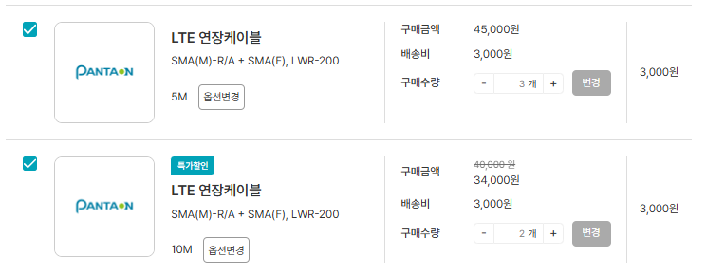 • OK |  | Y
IT_PTO_06_01_05 | 팬타온 : 장바구니 | 구매수량 변경 | id : ptouser / pw: 1111 구매수량 변경 후 "변경" 버튼 클릭 | • 구매수량 변경 처리 | • OK (구매수량 3개를 5개로 update 처리) |  | Y
IT_PTO_06_01_06 | 팬타온 : 장바구니 | 옵션 상품 변경하기 | id : ptouser / pw: 1111 "옵션변경" 버튼 클릭 | • 구매수량 변경 처리 | • OK (옵션이 10M인 상품을 5M로 변경하여 5m의 구매수량 건수가 3개로 update) |  | Y
IT_PTO_06_01_07 | 팬타온 : 장바구니 | 물류 상품 배송비 계산 | id : ptouser / pw: 1111 공급사 "오케이플라자" 상품 장바구니 담기 https://devpantaon.okplaza.kr/product/list?inputWord=%EC%98%A4%EC%BC%80%EC%9D%B4%ED%94%8C%EB%9D%BC%EC%9E%90 | • 모든 주문에 대해 배송비가 부과되지 않으며, 배송비는 항상 0원으로 처리 | 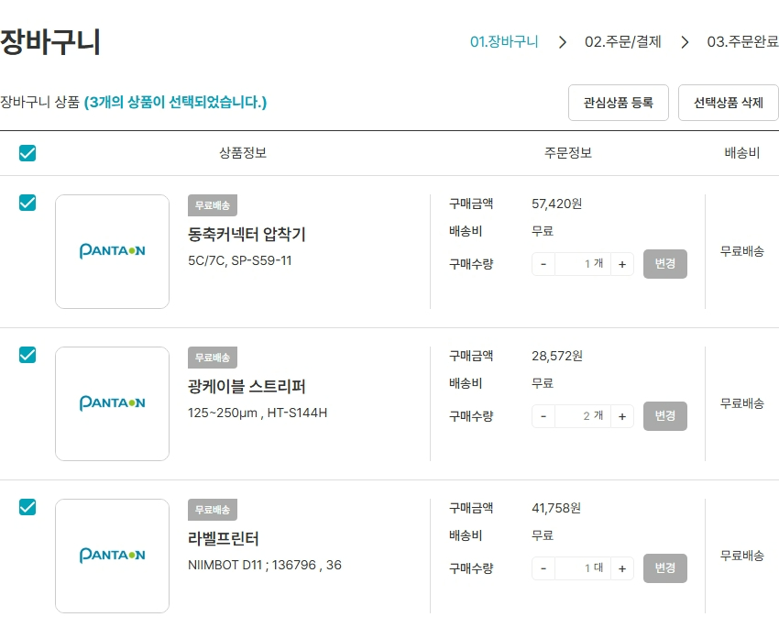 • OK |  | Y
IT_PTO_06_01_08 | 팬타온 : 장바구니 | 무료배송 미사용, 묶음배송 미사용 공급사 배송비 계산 | id : ptouser / pw: 1111 공급사 "뉴텔정보통신(주)"인 상품 장바구니 담기 https://devpantaon.okplaza.kr/product/list?inputWord=%EB%89%B4%ED%85%94%EC%A0%95%EB%B3%B4%ED%86%B5%EC%8B%A0(%EC%A3%BC) | • 상품별 주문금액과 관계없이, 각 상품에 대해 기본 배송비가 개별로 부과 | 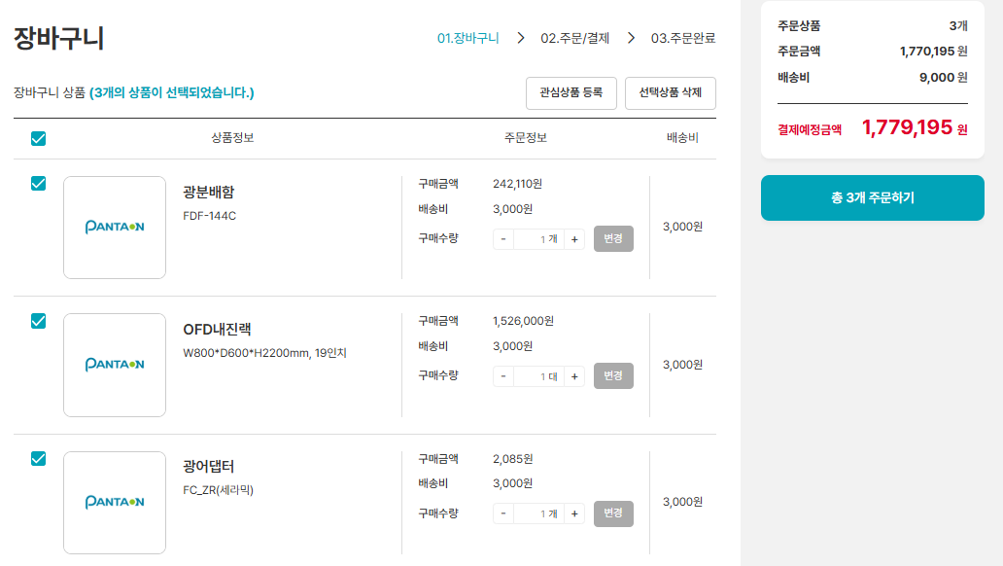 • OK |  | Y
IT_PTO_06_01_09 | 팬타온 : 장바구니 | 무료배송 미사용, 묶음배송 사용 공급사 배송비 계산 | id : ptouser / pw: 1111 공급사 "(주)티알에프"인 상품 장바구니 담기 https://devpantaon.okplaza.kr/product/list?inputWord=(%EC%A3%BC)%ED%8B%B0%EC%95%8C%EC%97%90%ED%94%84 | • 공급사의 상품을 동시에 주문하는 경우, 해당 공급사에서 지정한 기본 배송비만 부과 | 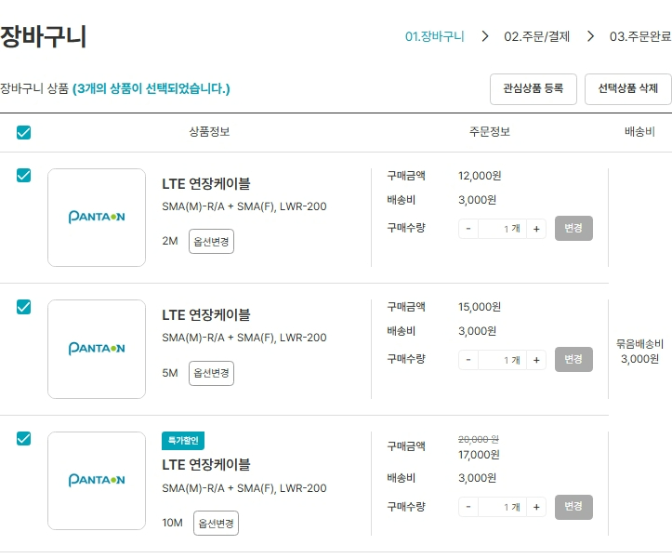 • OK |  | Y
IT_PTO_06_01_10 | 팬타온 : 장바구니 | 무료배송 사용, 묶음배송 미사용 공급사 배송비 계산 | id : ptouser / pw: 1111 공급사 "(주)에스엠엔테크"인 상품 장바구니 담기 https://devpantaon.okplaza.kr/product/list?inputWord=(%EC%A3%BC)%EC%97%90%EC%8A%A4%EC%97%A0%EC%97%94%ED%85%8C%ED%81%AC | • 상품별 구매금액이 무료 배송 적용금액 이하인 경우 상품별로 기본 배송비 부과 • 상품별 구매금액이 공급사에서 설정한 무료 배송 적용 금액 이상인 경우 무료 배송 처리 | 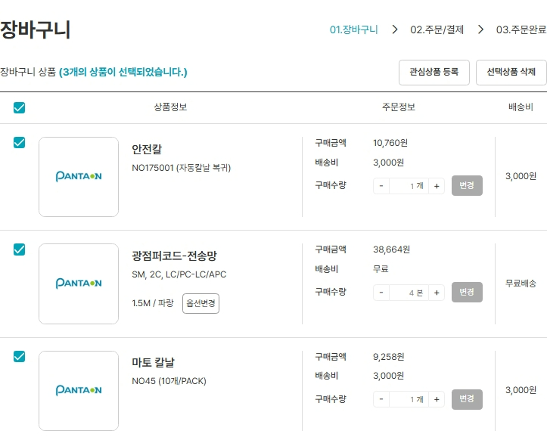 • OK • OK |  | Y
IT_PTO_06_01_11 | 팬타온 : 장바구니 | 무료배송 사용, 묶음배송 사용 공급사 배송비 계산 | id : ptouser / pw: 1111 공급사 "신광정보통신(주)"인 상품 장바구니 담기 https://devpantaon.okplaza.kr/product/list?inputWord=%EC%8B%A0%EA%B4%91%EC%A0%95%EB%B3%B4%ED%86%B5%EC%8B%A0(%EC%A3%BC) | • 총 구매금액의 합이 무료 배송 적용금액 미만인 경우 해당 공급사에서 지정한 기본 배송비만 부과 • 총 구매금액의 합이 무료 배송 적용금액 이상인 경우 무료배송(0원) 처리 • 장바구니 내 상품 체크박스 해지시 구매금액 합이 무료 배송 적용 금액 미만인 경우 다시 우측에 배송비 합계 변경 | 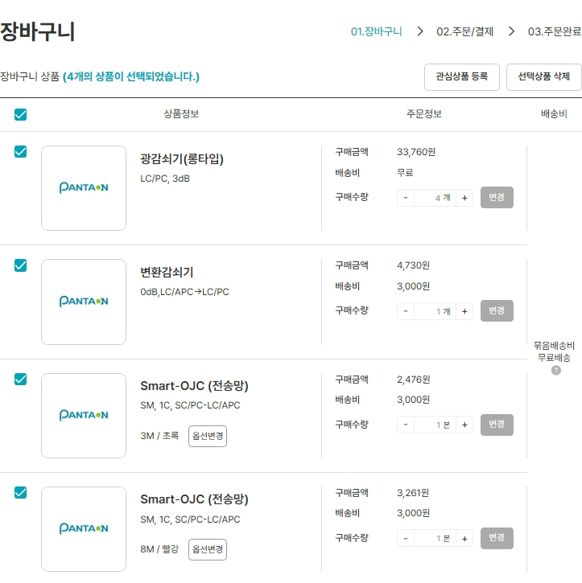 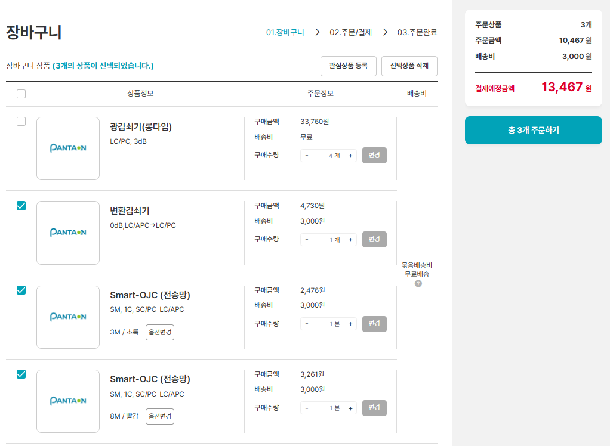 • OK • OK • OK |  | Y
IT_PTO_06_01_12 | 팬타온 : 장바구니 | 주문/결제하기 화면 이동 | id : ptouser / pw: 1111 주문하고자 하는 상품 체크 후 주문하기 버튼 클릭 | • 배송정보 및 결제방법 선택을 위한 주문/결제 화면으로 이동 | • OK |  | Y

상품 주문결제하기
상품 주문/결제하기 (IT_PTO_06_02)

작성자 | 작성일 | 수행자 | 수행일
송주은 | 2025.05.07

테스트 대상 상세 (시나리오별 세부단계)
장바구니_주문하기 > 주문/결제_배송정보 입력,결제방법 선택 > 결제하기 상품상세 바로 구매하기 > 주문/결제_배송정보 입력,결제방법 선택 > 결제하기
테스트 시나리오 목적 :
팬타온 주문/결제 처리
가정 및 필요사항 :
팬타온 사이트 내 진열된 상품 상품 및 상품 공급사 상태가 '정상'인 상품

시나리오 항목 CODE | 시나리오 화면경로 및 페이지 | 테스트 항목 | 테스트 사전 정보 및 입력 | 테스트 케이스 기대결과 | 실제결과 | 구분 또는 실패 여부 | PCNI | 수정사항 | 조치자 | 조치사항
IT_PTO_06_02_01 | 팬타온 : 장바구니 | 주문 요청 상품 리스트 조회 및 배송비 조회 | id : ptouser / pw: 1111 | • 장바구니 주문/결제 화면으로 이동 | • OK |  | Y
IT_PTO_06_02_02 | 팬타온 : 상품 상세 > 바로 구매하기 | 주문 요청 상품 리스트 조회 및 배송비 조회 | id : ptouser / pw: 1111 https://devpantaon.okplaza.kr/product/detail?goodIdenNumb=2216229&vendorid=VEN0100006 | • 장바구니 주문/결제 화면으로 이동 | • OK |  | Y
IT_PTO_06_02_03 | 팬타온 : 장바구니 | 도서산간 배송비 합산 | id : ptouser / pw: 1111 공급사 : ㈜티알에프 > 공급사 정보 > 팬타온 배송 정보 - 도서산간 배송 가능 여부 : "예" - 제주도 및 도서산간 지역 기준표 업로드 : 우편번호 40222 (주소검색시 울릉군청) 입력 | • 도서산간 배송 가능 여부가 "예"인 공급사 상품을 공급사에서 등록한 도서산간 주소의 우편번호로 배송하는 경우 제주 지역 외 배송비 추가 부과 | • OK |  | N | 상품코드 : 2516251 울릉도 진행시 2만원 반영안됨 | 송주은 | 도서산간 배송 가능 여부가 "예" 이면서 공급사 '테스트공급사'의 팬타온 배송 정보 > 제주도 및 도서산간지역 기준표에 해당 우편번호가 업로드 되어야 배송비 적용이 가능합니다.
IT_PTO_06_02_04 | 팬타온 : 장바구니 | 제주 배송비 합산 | id : ptouser / pw: 1111 공급사 : ㈜티알에프 > 공급사 정보 > 팬타온 배송 정보 > 제주도 및 도서산간 지역 기준표 업로드 - 우편번호 63122, 63121 (주소검색시 제주도청) 입력 공급사 : 신광정보통신(주) >공급사 정보 > 팬타온 배송 정보 - 도서산간 배송 가능 여부 : "예" - 제주도 및 도서산간 지역 기준표 업로드 : 우편번호 63122, 63121 (주소검색시 제주도청) 입력 | • 도서산간 배송 가능 여부가 "예"인 공급사 상품을 공급사에서 등록한 도서산간 주소의 우편번호로 배송하는 경우 제주 지역 배송비 추가 부과 | 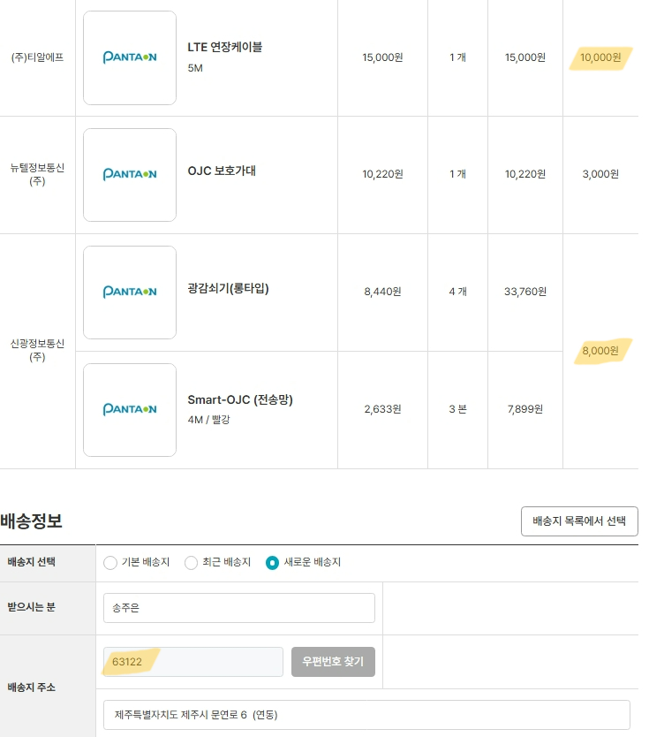 • OK |  | 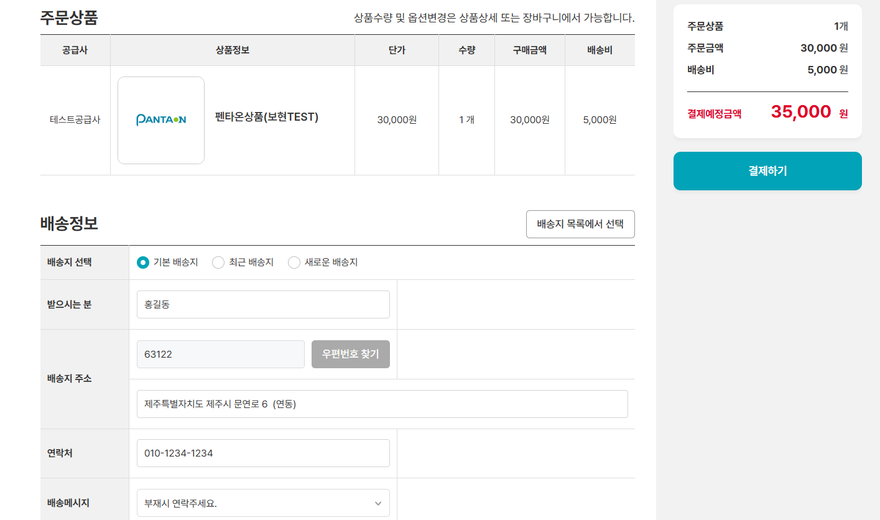 N | 상품코드 : 2516251 제주시 진행시 1만원 반영안됨 | 송주은 | 도서산간 배송 가능 여부가 "예" 이면서 공급사 '테스트공급사'의 팬타온 배송 정보 > 제주도 및 도서산간지역 기준표에 해당 우편번호가 업로드 되어야 배송비 적용이 가능합니다.
IT_PTO_06_02_05 | 팬타온 : 장바구니 | 토스결제 팝업 > 결제완료 및 주문완료 | id : ptouser / pw: 1111 | • 주문 완료(알림톡발송) • 주문 완료 화면으로 이동 https://devpantaon.okplaza.kr/order/pay-confirm?orderId=PTO2505080012 | • OK • OK https://devpantaon.okplaza.kr/order/pay-confirm?orderId=PTO2505080012 | dev에서는 알림톡 발송이 되지 않아 로그로 대체 | Y

